Solicitud gráfica
 | Área: | Matemáticas |  |  | Fecha:
 | Grado: | 9
 | Título del tema: | Función y ecuación cuadrática |  |  | ¿Cuaderno de estudio o recurso? | Recurso
 | Editor: | Luisa Fernanda Nivia |  |  | Motor del recurso | M5A

 | Código guión o recurso: | MA_09_06_CO_REC70 | ← Para determinar este código, visite la hoja de Ayuda
 |  |  |  |  | ESPECIFICACIÓN DE ARCHIVOS A ENTREGAR
Núm. | Archivo Shutterstock o ruta en web | Imagen para: | Tipo | Ubicación de la imagen en el recurso M5A | Nombre imagen SMALL | Tamaño imagen SMALL | Nombre imagen ZOOM | Tamaño imagen ZOOM | Descripción | Observaciones
IMG01 | Ver observaciones (última columna de esta tabla) | Recurso M5A | Ilustración | Contenido | MA_09_06_CO_REC70_IMG01n.png | 286 x 286 px | MA_09_06_CO_REC70_IMG01a.png | 500 x 500 px | Gráfica de la parábola f(x)=(x^2)-6x+5, señalando el vértice y ubicando la recta vertical del eje de simetría. | 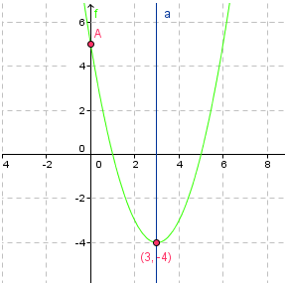
IMG02 | Ver observaciones (última columna de esta tabla) | Recurso M5A | Ilustración | Contenido | MA_09_06_CO_REC70_IMG02n.png | 286 x 286 px | MA_09_06_CO_REC70_IMG02a.png | 500 x 500 px | Gráfica de la parábola f(x)=3(x^2)+24x+50, señalando el vértice y ubicando la recta vertical del eje de simetría. | 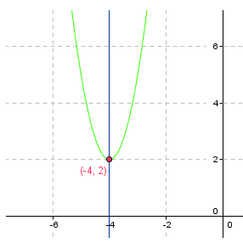
IMG03 | Ver observaciones (última columna de esta tabla) | Recurso M5A | Ilustración | Contenido | MA_09_06_CO_REC70_IMG03n.png | 286 x 286 px | MA_09_06_CO_REC70_IMG03a.png | 500 x 500 px | Gráfica de la parábola f(x)=-2(x^2)+20x-43, señalando las coordenadas del vértice | 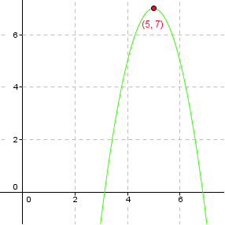
IMG04 | Ver observaciones (última columna de esta tabla) | Recurso M5A | Ilustración | Contenido | MA_09_06_CO_REC70_IMG04n.png | 286 x 286 px | MA_09_06_CO_REC70_IMG04a.png | 500 x 500 px | Gráfica de la parábola f(x)=–4(x^2)+16x–13, ubicando las coordenadas del vértice | 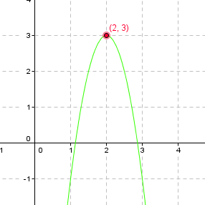
IMG05 | Ver observaciones (última columna de esta tabla) | Recurso M5A | Ilustración | Contenido | MA_09_06_CO_REC70_IMG05n.png | 286 x 286 px | MA_09_06_CO_REC70_IMG05a.png | 500 x 500 px | Gráfica de la parábola f(x)=2(x^2)–4x–11, señalando las coordenadas del vértice. | 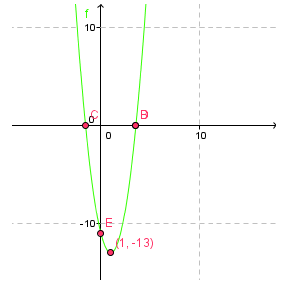
IMG06 | Ver observaciones (última columna de esta tabla) | Recurso M5A | Ilustración | Contenido | MA_09_06_CO_REC70_IMG06n.png | 286 x 286 px | MA_09_06_CO_REC70_IMG06a.png | 500 x 500 px | Gráfica de la parábola f(x)=2(x^2)–6x+4, señalando las coordenadas del vértice. | 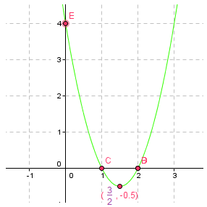
IMG07 | Ver observaciones (última columna de esta tabla) | Recurso M5A | Ilustración | Contenido | MA_09_06_CO_REC70_IMG07n.png | 286 x 286 px | MA_09_06_CO_REC70_IMG07a.png | 500 x 500 px | Gráfica de la parábola f(x)=(x^2)-4x-3, ubicando el punto del vértice y la expresión algebraica general de la función cuadrática. | 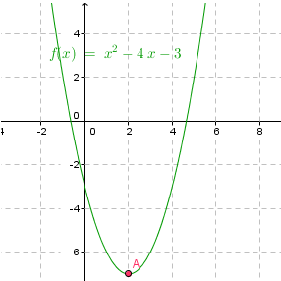
IMG08 | Ver observaciones (última columna de esta tabla) | Recurso M5A | Ilustración | Contenido | MA_09_06_CO_REC70_IMG08n.png | 286 x 286 px | MA_09_06_CO_REC70_IMG08a.png | 500 x 500 px | Gráfica de la parábola f(x)=2(x^2)+4x-5, ubicando el punto del vértice y la expresión algebraica general de la función cuadrática. | 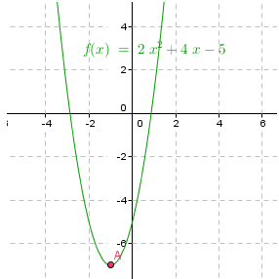
IMG09 | Ver observaciones (última columna de esta tabla) | Recurso M5A | Ilustración | Contenido | MA_09_06_CO_REC70_IMG09n.png | 286 x 286 px | MA_09_06_CO_REC70_IMG09a.png | 500 x 500 px | Gráfica de la parábola h(x)=-3((x+1)^2)-2, señalando el punto que corresponde al vértice y la ecuación estándar de la parábola. | 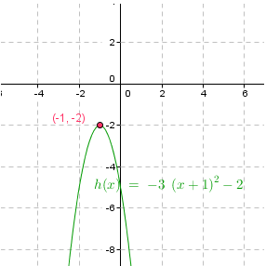
IMG10 | Ver observaciones (última columna de esta tabla) | Recurso M5A | Ilustración | Contenido | MA_09_06_CO_REC70_IMG10n.png | 286 x 286 px | MA_09_06_CO_REC70_IMG10a.png | 500 x 500 px | Gráfica de la parábola f(x)=2((x-3)^2)+4 señalando la ecuación estándar y el punto que corresponde al vértice. | 